Why Option Selling
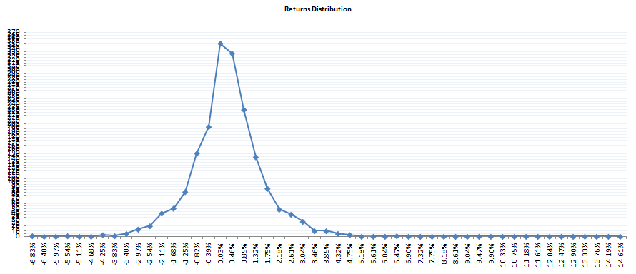
 |  |  | Market View |  | Bearish

 |  |  | Option Buyer | Buys Put Option

 |  |  | Option Seller | Sells Call Option

Option Buyer | Lose Money |  | Option Buyer | Makes Money |  | Option Buyer | Lose Money

Option Seller | Lose Money |  | Option Seller | Makes Money |  | Option Seller | Makes Money

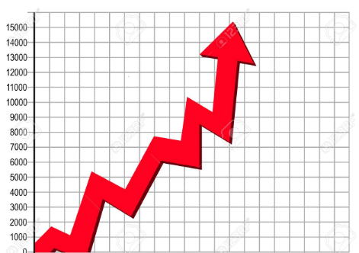
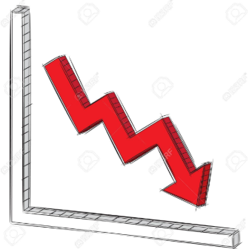
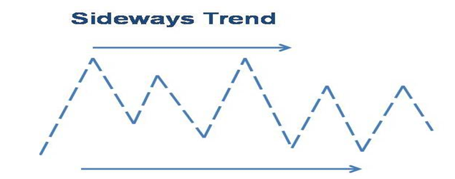

 |  |  | Historical Data
 |  | Market stay range bound more than 70% of the time and trend only 30% of the time

Case Study
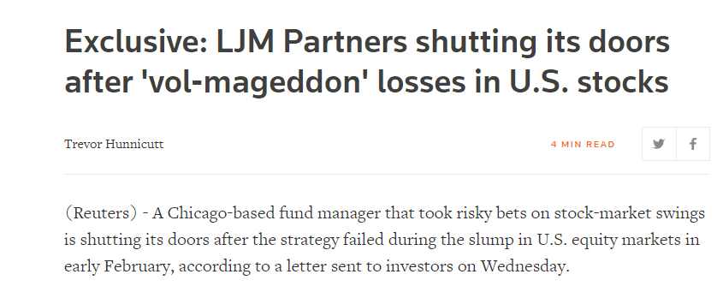

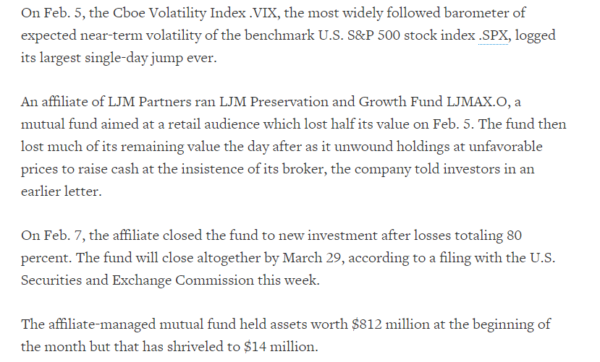

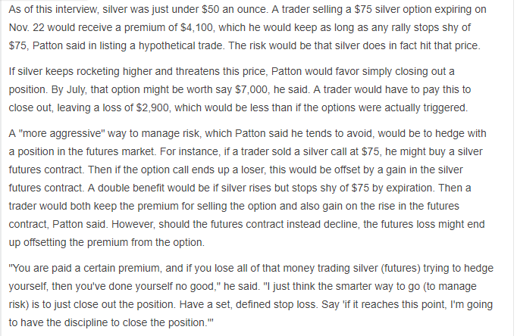
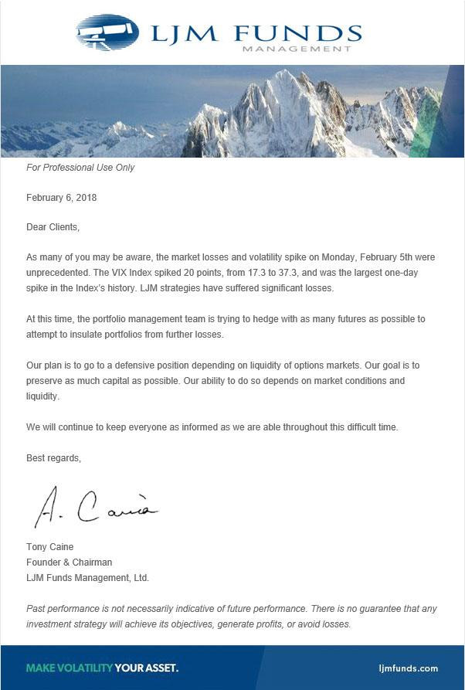
vol-mageddon

Charts
Month | In % | Cummulative | Year | Profit Method 1
Jun-16 | -2.69 | -2.69 | 2016 | 4.28
Jul-16 | 4.77 | 2.08 | 2017 | 36.57
Aug-16 | 1.74 | 3.82 | 2018 | 32.58
Sep-16 | -2.19 | 1.63 | 2019 | 45.51
Oct-16 | 4.23 | 5.87 | 2020 | 50.08
Nov-16 | 3.10 | 8.97
Dec-16 | -4.69 | 4.28
Jan-17 | 4.31 | 8.59
Cummulative %
 | Equity Curve
Feb-17 | 3.61 | 12.21
Mar-17 | -2.14 | 10.07
Apr-17 | 7.91 | 17.98
May-17 | 3.05 | 21.03
Jun-17 | -0.64 | 20.39
Jul-17 | 0.93 | 21.32
Aug-17 | 4.02 | 25.33
Sep-17 | 3.65 | 28.98
Oct-17 | 4.46 | 33.44
Nov-17 | 2.63 | 36.08
Dec-17 | 4.78 | 40.85
Jan-18 | -0.06 | 40.79
Feb-18 | 20.38 | 61.17
Mar-18 | -1.94 | 59.23
Apr-18 | 1.19 | 60.42
May-18 | 6.38 | 66.81
Jun-18 | 3.08 | 69.89
Jul-18 | 1.07 | 70.96
Aug-18 | 2.32 | 73.28
Sep-18 | -10.49 | 62.79
Oct-18 | 5.73 | 68.52
Nov-18 | 4.56 | 73.08
Yearly returns
Dec-18 | 0.35 | 73.43
Jan-19 | 2.99 | 76.42
Feb-19 | 2.65 | 79.07
Mar-19 | 10.81 | 89.88
Apr-19 | -3.16 | 86.72
May-19 | -1.81 | 84.91
Jun-19 | 8.96 | 93.87
Jul-19 | 8.40 | 102.27
Aug-19 | 11.52 | 113.79
Sep-19 | 0.00 | 113.79
Oct-19 | 0.00 | 113.79
Nov-19 | 0.00 | 113.79
Dec-19 | 5.15 | 118.94
Jan-20 | 3.12 | 122.06
Feb-20 | 8.27 | 130.33
Mar-20 | 5.25 | 135.58
Apr-20 | 28.73 | 164.31
May-20 | 11.82 | 176.13
Jun-20 | 7.41 | 183.55
Monthly returns
 | Month
Jul-20 | -0.15 | 183.40
Aug-20 | -6.36 | 177.04
Sep-20 | -8.02 | 169.02
Oct-20
Nov-20
Dec-20

